Biyokimya
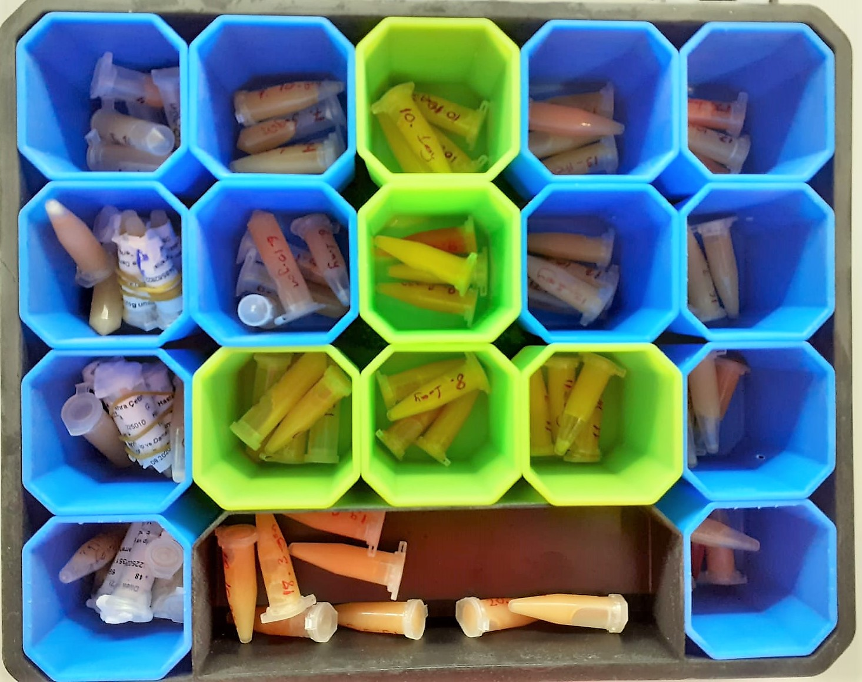
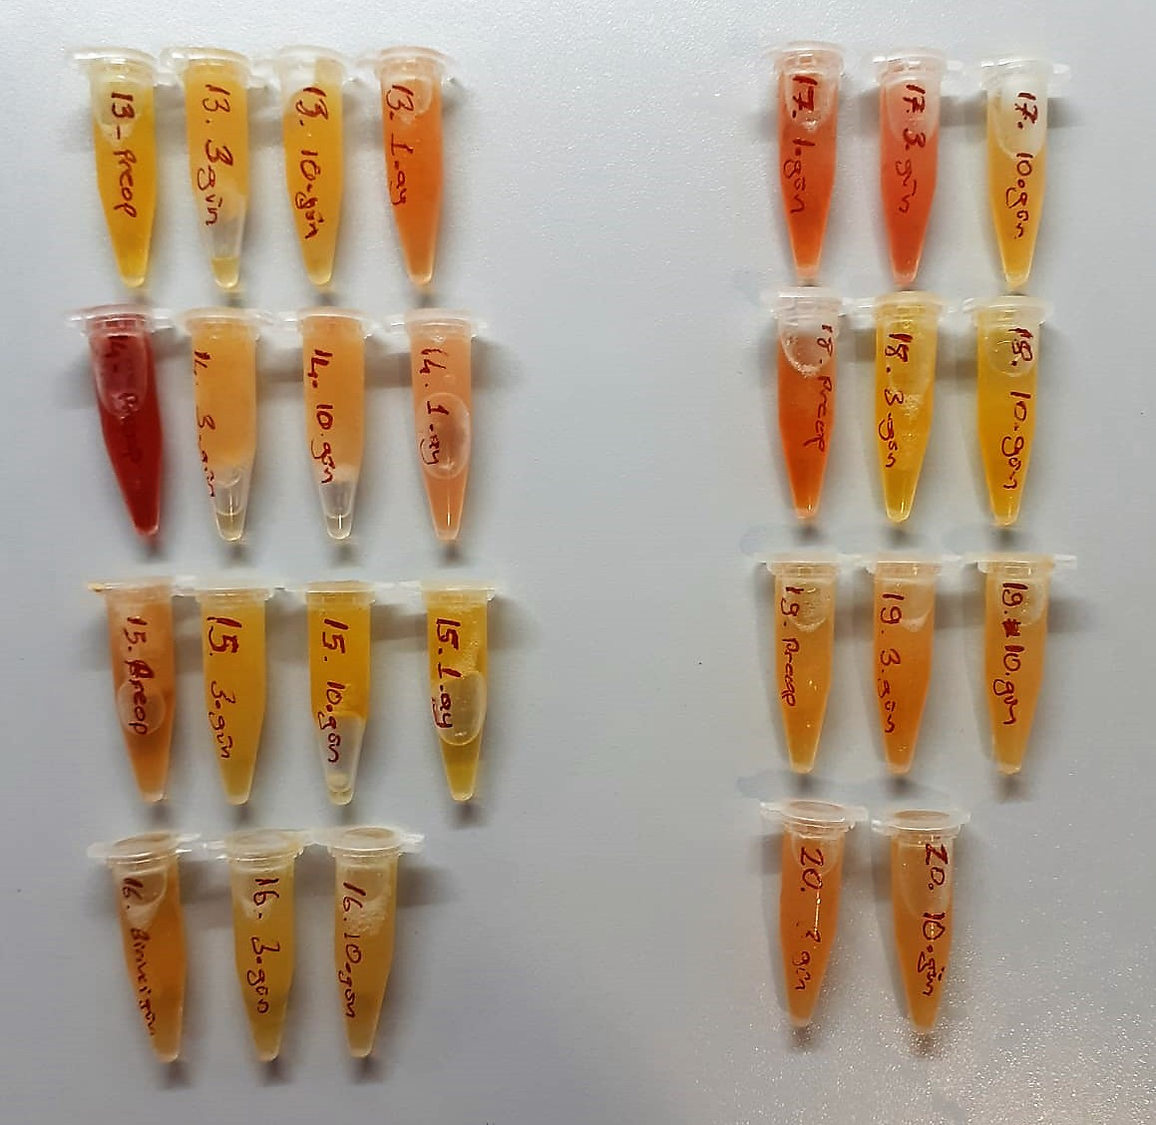
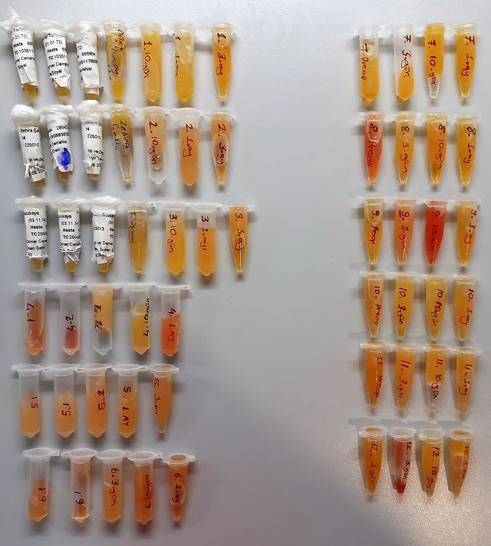
Numune Adı | TAS(mmol/L) | TOS (µmol/L) | OSI | PON(U/L) | TTL(µmol/L) | NTL(µmol/L) | Disülfit | ARES | NOT
Dilek Altunay Tanyıldız | 1.33 | 6.52 | 0.490 | 734 | 184 | 168 | 8 | 810 |  | Bu çalışmada "Relassay" marka kitler kullanılmıştır.
Dilek Altunay Tanyıldız | 1.33 | 4.59 | 0.345 | 723 | 226 | 214 | 6 | 806 |  | Kullanılan cihaz: Mindray marka BS400 model tam otomatik biyokimya cihazı
Dilek Altunay Tanyıldız | 1.31 | 4.61 | 0.352 | 720 | 220 | 150 | 35 | 811
1-3.gün | 1.22 | 5.48 | 0.449 | 821 | 264 | 130 | 67 | 788 | lipemi | TAS: Total Antıoxıdant Status
1-10.gün | 1.35 | 5.11 | 0.379 | 859 | 248 | 176 | 36 | 795 | lipemi | TOS: Total Oxıdant Status
1-1.ay | 1.21 | 3.87 | 0.320 | 679 | 170 | 161 | 4.5 | 794 |  | OSI: Oxıdatıve Stress Index
1-3.ay | 1.52 | 4.07 | 0.268 | 965 | 419 | 415 | 2 | 900 |  | PON: Paraoxanase
Zehra Çetin-1.gün | 1.29 | 23.9 | 1.853 | 898 | 150 | 144 | 3 | 995 |  | TTL: Total Thıol
Zehra Çetin | 1.3 | 25.1 | 1.931 | 896 | 161 | 117 | 22 | 992 |  | NTL: Natıve Thıol
Zehra Çetin | 1.29 | 25.2 | 1.953 | 895 | 137 | 130 | 3.5 | 986 |  | Disülfit: Thıol/ Disülfit Dengesi
2-3.gün | 1.33 | 13.8 | 1.038 | 1072 | 144 | 138 | 3 | 1001 |  | ARES: Arylesterase
2-10.gün | 1.26 | 9.01 | 0.715 | 934 | 174 | 150 | 12 | 990
2-1.ay | 1.19 | 7.17 | 0.603 | 901 | 171 | 169 | 1 | 1017
2-3.ay | 1.21 | 5.67 | 0.469 | 921 | 209 | 182 | 13.5 | 1016
Füsun Bozkaya-1.gün | 1.24 | 3.58 | 0.289 | 300 | 159 | 122 | 18.5 | 668
Füsun Bozkaya | 1.22 | 3.15 | 0.258 | 288 | 156 | 104 | 26 | 646
Füsun Bozkaya | 1.26 | 2.64 | 0.210 | 294 | 169 | 146 | 11.5 | 672
3-3.gün | 1.56 | 0.96 | 0.062 | 330 | 174 | 105 | 34.5 | 686
3-10.gün | 1.82 | 0.75 | 0.041 | 365 | 207 | 169 | 19 | 745
3-1.ay | 1.57 | 1.96 | 0.125 | 341 | 199 | 183 | 8 | 729
3-3.ay | 1.35 | 2.57 | 0.190 | 390 | 206 | 141 | 32.5 | 773
4(1) | 1.38 | 12.02 | 0.871 | 235 | 195 | 146 | 24.5 | 655 | hemolizli
4(2) | 1.34 | 22.5 | 1.679 | 233 | 370 | 224 | 73 | 510 | hemolizli
4(10) | 1.17 | 4.86 | 0.415 | 112 | 264 | 152 | 56 | 696 | lipemi
4-10.gün | 1.36 | 4.47 | 0.329 | 274 | 182 | 149 | 16.5 | 587 | hemolizli
4-1.ay | 1.33 | 9.91 | 0.745 | 270 | 242 | 217 | 12.5 | 568 | lipemi
5(1) | 1.09 | 2.96 | 0.272 | 92 | 198 | 150 | 24 | 627 | lipemi
5(1) | 1.05 | 3.47 | 0.330 | 93 | 174 | 126 | 24 | 594 | lipemi
5(2) | 1.22 | 4.08 | 0.334 | 119 | 217 | 164 | 26.5 | 695
5-1.ay | 1.23 | 1.24 | 0.101 | 112 | 200 | 184 | 8 | 644
5-2.ay | 1.25 | 4.25 | 0.340 | 113 | 271 | 233 | 19 | 636
6(1) | 1.63 | 8.01 | 0.491 | 113 | 248 | 213 | 17.5 | 672 | hemolizli
6(1) | 1.59 | 8.47 | 0.533 | 115 | 245 | 222 | 11.5 | 664 | hemolizli
6-3.gün | 1.58 | 2.72 | 0.172 | 118 | 182 | 137 | 22.5 | 771
6-10.gün | 1.76 | 8.04 | 0.457 | 130 | 220 | 211 | 4.5 | 724 | hemolizli
6-1.ay | 1.6 | 8.3 | 0.519 | 122 | 242 | 240 | 1 | 742 | hemolizli
7-preop | 1.34 | 1.64 | 0.122 | 182 | 184 | 175 | 4.5 | 859
7-3.gün | 1.48 | 2.97 | 0.201 | 215 | 210 | 202 | 4 | 825
7-10.gün | 1.4 | 2.15 | 0.154 | 194 | 228 | 211 | 8.5 | 742
7-1.ay | 1.6 | 1.63 | 0.102 | 212 | 287 | 243 | 22 | 883
8-preop | 1.72 | 11.7 | 0.680 | 385 | 252 | 231 | 10.5 | 625 | hemolizli
8-3.gün | 1.68 | 2.23 | 0.133 | 341 | 194 | 169 | 12.5 | 636
8-10.gün | 1.67 | 2.67 | 0.160 | 370 | 184 | 162 | 11 | 631
8-1.ay | 1.56 | 1.34 | 0.086 | 357 | 179 | 170 | 4.5 | 690
9-preop | 1.44 | 1.84 | 0.128 | 749 | 192 | 191 | 0.5 | 865
9-3.gün | 1.35 | 8.36 | 0.619 | 692 | 283 | 164 | 59.5 | 816 | hemolizli
9-10.gün | 1.52 | 26.51 | 1.744 | 760 | 403 | 281 | 61 | 842 | yüksek hemolizli
9-1.ay | 1.34 | 1.07 | 0.080 | 674 | 181 | 179 | 1 | 746
10-preop | 1.25 | 2.29 | 0.183 | 387 | 179 | 176 | 1.5 | 553
10-3.gün | 1.24 | 0.82 | 0.066 | 409 | 183 | 181 | 1 | 625
10-10.gün | 1.18 | 2.11 | 0.179 | 357 | 157 | 130 | 13.5 | 593
10-1.ay | 1.22 | 2.82 | 0.231 | 431 | 264 | 200 | 32 | 642
11-preop | 1.37 | 0.89 | 0.065 | 462 | 144 | 130 | 7 | 664
11-3.gün | 1.81 | 3.08 | 0.170 | 503 | 158 | 61 | 48.5 | 709 | lipemi
11-10.gün | 1.6 | 1.56 | 0.098 | 497 | 153 | 123 | 15 | 717
11-1.ay | 1.7 | 1.05 | 0.062 | 508 | 189 | 153 | 18 | 722
12-1.gün | 1.44 | 2.39 | 0.166 | 454 | 231 | 220 | 5.5 | 683
12-3.gün | 1.4 | 22.3 | 1.593 | 357 | 462 | 270 | 96 | 631 | yüksek hemolizli
12-10.gün | 1.72 | 1.37 | 0.080 | 402 | 160 | 132 | 14 | 666
12-1.ay | 1.78 | 3.69 | 0.207 | 503 | 276 | 242 | 17 | 728
13-preop | 1.24 | 0.75 | 0.060 | 484 | 143 | 110 | 16.5 | 659
13-3.gün | 1.32 | 2.32 | 0.176 | 557 | 266 | 167 | 49.5 | 740 | lipemi
13-10.gün | 1.53 | 1.12 | 0.073 | 692 | 312 | 285 | 13.5 | 778
13-1.ay | 1.47 | 12.81 | 0.871 | 643 | 411 | 382 | 14.5 | 730 | hemolizli
14-preop | 2.41 | 101.1 | 4.195 | 537 | 439 | 210 | 114.5 | 761 | yüksek hemolizli
14-3.gün | 1.66 | 2.06 | 0.124 | 882 | 300 | 258 | 21 | 802
14-10.gün | 1.67 | 3.64 | 0.218 | 964 | 339 | 334 | 2.5 | 860
14-1.ay | 1.53 | 10.1 | 0.660 | 773 | 365 | 309 | 28 | 693 | hemolizli
15-preop | 1.17 | 5.15 | 0.440 | 93 | 173 | 151 | 11 | 558 | hemolizli
15-3.gün | 1.2 | 0.42 | 0.035 | 95 | 241 | 130 | 55.5 | 537 | lipemi
15-10.gün | 1.46 | 0.86 | 0.059 | 126 | 182 | 173 | 4.5 | 671
15-1.ay | 1.25 | 0.56 | 0.045 | 100 | 195 | 151 | 22 | 537
16-1.gün | 1.59 | 2.6 | 0.164 | 105 | 193 | 153 | 20 | 559
16-3.gün | 1.61 | 1.1 | 0.068 | 109 | 184 | 143 | 20.5 | 609
16-10.gün | 1.78 | 1.24 | 0.070 | 127 | 238 | 236 | 1 | 598
17-1.gün | 1.64 | 16.5 | 1.006 | 135 | 320 | 216 | 52 | 639 | yüksek hemolizli
17-3.gün | 1.73 | 21.9 | 1.266 | 142 | 500 | 180 | 160 | 703 | yüksek hemolizli
17-10.gün | 1.8 | 1.17 | 0.065 | 161 | 266 | 163 | 51.5 | 757
18-preop | 1.28 | 15.4 | 1.203 | 184 | 275 | 231 | 22 | 778 | yüksek hemolizli
18-3.gün | 1.1 | 1.43 | 0.130 | 170 | 194 | 157 | 18.5 | 689
18-10.gün | 1.22 | 1.42 | 0.116 | 164 | 192 | 187 | 2.5 | 681
19-preop | 1.27 | 2.11 | 0.166 | 1001 | 194 | 189 | 2.5 | 740
19-3.gün | 1.3 | 4.42 | 0.340 | 1153 | 221 | 206 | 7.5 | 805
19-10.gün | 1.2 | 1.26 | 0.105 | 1059 | 244 | 206 | 19 | 751
20-3.gün | 1.6 | 1.56 | 0.098 | 497 | 375 | 266 | 54.5 | 875 | hemolizli
20-10.gün | 1.44 | 3.8 | 0.264 | 499 | 272 | 206 | 33 | 785

